Zeitschritt T-1
Ausgangslage
 | Es soll der Realoptionswert einer einfachen Kraftwerksabbildung bestimmt werden (siehe CF-Berechnungsvorschrift)
1 | Machen Sie sich mit der Preissimulation vertraut. Wie verändert sich die Spannweite der Preise (min und max) bei Veränderung von phi und Sigma
2 | Der Realoptionswert kann auf zwei Arten bestimmt werden
 | a) direkt aus der Monte Carlo Simulation des Cash-Flows
 | b) aus der Verteilung des Cash-Flows
 | Setzen Sie beide Varianten um (die Ergebnisse sollten nahezu identisch sein)
3 | Berechnen Sie den intrinsischen und extrinsischen Wertanteil; Plausibilisieren Sie die Ergebnisse anhand der Graphik
4 | Varieren Sie Sigma, Phi, Startpunkt Simu und Langfristniveau. Erklären Sie die Veränderung im RO, IV und EV

 | Preissimulation |  |  |  | Berechnung Cash Flow |  |  | Berechnung Realoptionswert

 | Abweichung von LN in T |  |  | erneute Abweichung

 | Sigma |  | 2
 | phi1 |  | 0.8 |  |  |  |  |  |  |  |  | CF Monte Carlo | Verteilung
 | Startpunkt Simulation |  | 41 |  |  |  |  |  | Realoptionswert (RO) |  |  | 1.63 | 1.61
 | Langfristniveau LN |  | 40 |  | K | 39.50 |  |  | Intrinsischer Wert (IV) |  |  | 1.3 | 1.3
$$CF=max⁡[0;Preis−K]$$
 |  |  |  |  |  |  |  |  | Extrinsischer Wert (EV) |  |  | 0.4 | 0.3

 | Preise in T |  |  |  | Cash-Flow (CF) in T
 | Max | 46.6 |  |  | Max |  | 7.1 | Wahrscheinlichkeitsverteilung
 | Min | 34.9 |  |  | Min |  | -
 | Mean | 40.8 |  |  | Mean |  | 1.6 | Klassenbreite: |  | 1.1704584385
 | Pfad | T |  |  | Stunde |  | T | Klasse | von | bis | P(X) | CF
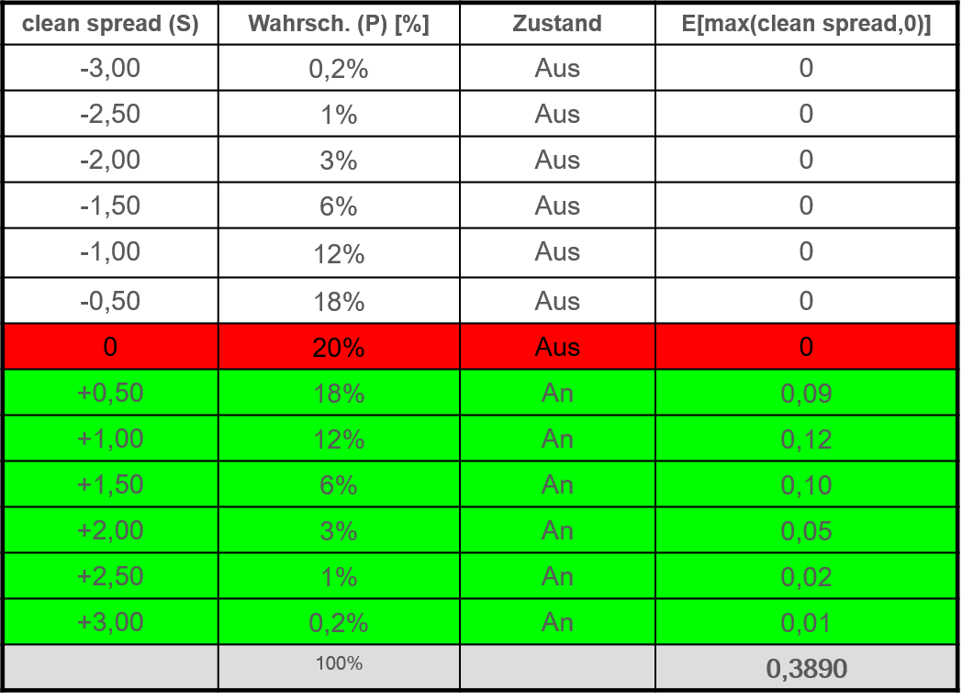
 | 1 | 42.9 |  |  | w1 |  | 3.4 | 1 | 34.9 | 36.1 | 1% | - | -
 | 2 | 42.3 |  |  | w2 |  | 2.8 | 2 | 36.1 | 37.3 | 4% | - | -
 | 3 | 40.2 |  |  | w3 |  | 0.7 | 3 | 37.3 | 38.4 | 6% | - | -
 | 4 | 41.4 |  |  | w4 |  | 1.9 | 4 | 38.4 | 39.6 | 22% | - | -
 | 5 | 39.2 |  |  | w5 |  | 0.0 | 5 | 39.6 | 40.8 | 17% | 0.7 | 0.1
 | 6 | 42.6 |  |  | w6 |  | 3.1 | 6 | 40.8 | 41.9 | 20% | 1.8 | 0.4
 | 7 | 38.5 |  |  | w7 |  | 0.0 | 7 | 41.9 | 43.1 | 17% | 3.0 | 0.5
 | 8 | 38.7 |  |  | w8 |  | 0.0 | 8 | 43.1 | 44.3 | 10% | 4.2 | 0.4
 | 9 | 39.2 |  |  | w9 |  | 0.0 | 9 | 44.3 | 45.4 | 0% | 5.4 | -
 | 10 | 34.9 |  |  | w10 |  | 0.0 | 10 | 45.4 | 46.6 | 3% | 6.5 | 0.2
 | 11 | 43.7 |  |  | w11 |  | 4.2
 | 12 | 41.5 |  |  | w12 |  | 2.0
 | 13 | 39.3 |  |  | w13 |  | 0.0
 | 14 | 43.5 |  |  | w14 |  | 4.0
 | 15 | 37.4 |  |  | w15 |  | 0.0
 | 16 | 40.6 |  |  | w16 |  | 1.1
 | 17 | 40.3 |  |  | w17 |  | 0.8
 | 18 | 41.4 |  |  | w18 |  | 1.9
 | 19 | 41.4 |  |  | w19 |  | 1.9
 | 20 | 39.1 |  |  | w20 |  | 0.0
 | 21 | 40.7 |  |  | w21 |  | 1.2
 | 22 | 40.5 |  |  | w22 |  | 1.0
 | 23 | 42.1 |  |  | w23 |  | 2.6
 | 24 | 43.0 |  |  | w24 |  | 3.5
 | 25 | 43.0 |  |  | w25 |  | 3.5
 | 26 | 39.1 |  |  | w26 |  | 0.0
 | 27 | 41.0 |  |  | w27 |  | 1.5
 | 28 | 38.4 |  |  | w28 |  | 0.0
 | 29 | 38.6 |  |  | w29 |  | 0.0
 | 30 | 40.8 |  |  | w30 |  | 1.3
 | 31 | 43.9 |  |  | w31 |  | 4.4
 | 32 | 39.3 |  |  | w32 |  | 0.0
 | 33 | 41.5 |  |  | w33 |  | 2.0
 | 34 | 40.3 |  |  | w34 |  | 0.8
 | 35 | 43.0 |  |  | w35 |  | 3.5
 | 36 | 38.6 |  |  | w36 |  | 0.0
 | 37 | 40.9 |  |  | w37 |  | 1.4
 | 38 | 41.9 |  |  | w38 |  | 2.4
 | 39 | 43.0 |  |  | w39 |  | 3.5
 | 40 | 43.9 |  |  | w40 |  | 4.4
 | 41 | 41.0 |  |  | w41 |  | 1.5
 | 42 | 37.8 |  |  | w42 |  | 0.0
 | 43 | 39.3 |  |  | w43 |  | 0.0
 | 44 | 38.7 |  |  | w44 |  | 0.0
 | 45 | 45.5 |  |  | w45 |  | 6.0
 | 46 | 39.6 |  |  | w46 |  | 0.1
 | 47 | 42.3 |  |  | w47 |  | 2.8
 | 48 | 40.4 |  |  | w48 |  | 0.9
 | 49 | 42.6 |  |  | w49 |  | 3.1
 | 50 | 39.3 |  |  | w50 |  | 0.0
 | 51 | 38.0 |  |  | w51 |  | 0.0
 | 52 | 38.0 |  |  | w52 |  | 0.0
 | 53 | 41.8 |  |  | w53 |  | 2.3
 | 54 | 40.4 |  |  | w54 |  | 0.9
 | 55 | 40.4 |  |  | w55 |  | 0.9
 | 56 | 43.6 |  |  | w56 |  | 4.1
 | 57 | 41.4 |  |  | w57 |  | 1.9
 | 58 | 41.2 |  |  | w58 |  | 1.7
 | 59 | 44.0 |  |  | w59 |  | 4.5
 | 60 | 39.2 |  |  | w60 |  | 0.0
 | 61 | 42.2 |  |  | w61 |  | 2.7
 | 62 | 42.5 |  |  | w62 |  | 3.0
 | 63 | 40.3 |  |  | w63 |  | 0.8
 | 64 | 41.2 |  |  | w64 |  | 1.7
 | 65 | 38.5 |  |  | w65 |  | 0.0
 | 66 | 38.5 |  |  | w66 |  | 0.0
 | 67 | 41.0 |  |  | w67 |  | 1.5
 | 68 | 42.2 |  |  | w68 |  | 2.7
 | 69 | 46.0 |  |  | w69 |  | 6.5
 | 70 | 39.5 |  |  | w70 |  | 0.0
 | 71 | 41.2 |  |  | w71 |  | 1.7
 | 72 | 40.6 |  |  | w72 |  | 1.1
 | 73 | 36.9 |  |  | w73 |  | 0.0
 | 74 | 39.9 |  |  | w74 |  | 0.4
 | 75 | 37.2 |  |  | w75 |  | 0.0
 | 76 | 42.5 |  |  | w76 |  | 3.0
 | 77 | 39.0 |  |  | w77 |  | 0.0
 | 78 | 41.0 |  |  | w78 |  | 1.5
 | 79 | 39.7 |  |  | w79 |  | 0.2
 | 80 | 41.4 |  |  | w80 |  | 1.9
 | 81 | 39.6 |  |  | w81 |  | 0.1
 | 82 | 41.8 |  |  | w82 |  | 2.3
 | 83 | 42.3 |  |  | w83 |  | 2.8
 | 84 | 44.2 |  |  | w84 |  | 4.7
 | 85 | 40.4 |  |  | w85 |  | 0.9
 | 86 | 36.5 |  |  | w86 |  | 0.0
 | 87 | 39.1 |  |  | w87 |  | 0.0
 | 88 | 43.5 |  |  | w88 |  | 4.0
 | 89 | 38.7 |  |  | w89 |  | 0.0
 | 90 | 42.7 |  |  | w90 |  | 3.2
 | 91 | 41.0 |  |  | w91 |  | 1.5
 | 92 | 43.7 |  |  | w92 |  | 4.2
 | 93 | 36.9 |  |  | w93 |  | 0.0
 | 94 | 40.4 |  |  | w94 |  | 0.9
 | 95 | 38.4 |  |  | w95 |  | 0.0
 | 96 | 46.6 |  |  | w96 |  | 7.1
 | 97 | 42.5 |  |  | w97 |  | 3.0
 | 98 | 43.6 |  |  | w98 |  | 4.1
 | 99 | 38.7 |  |  | w99 |  | 0.0
 | 100 | 39.9 |  |  | w100 |  | 0.4

